ข้อมูลเรื่องร้องเรียนการทุจริต
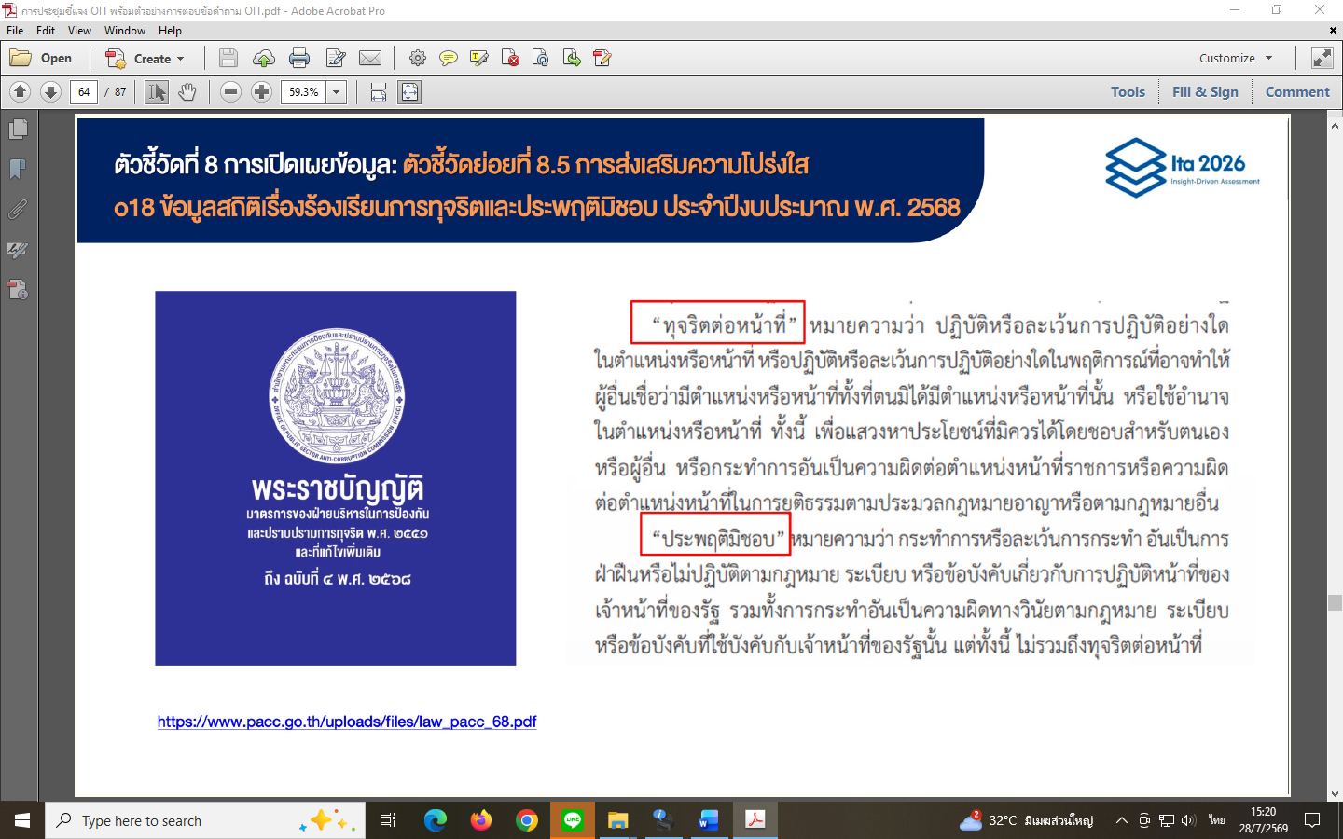
ข้อมูลเรื่องร้องเรียนการทุจริตและประพฤติมิชอบของเจ้าหน้าที่ ประจำปีงบประมาณ พ.ศ. 2568
(1 ตุลาคม 2567 – 30 กันยายน 2568)
ในหน่วยงานสำนักงานศึกษาธิการจังหวัดภูเก็ต สำนักงานปลัดกระทรวงศึกษาธิการ
ปี พ.ศ. | เดือน | ประเภท |  | จำนวนเรื่องร้องเรียน | เรื่องที่อยู่ระหว่างดำเนินการ | เรื่องที่ดำเนินการ แล้วเสร็จ | หมายเหตุ
 |  | ทุจริต | ประพฤติมิชอบ
2567 | ตุลาคม | ไม่มี | ไม่มี | ไม่มี | ไม่มี | ไม่มี
2567 | พฤศจิกายน | ไม่มี | ไม่มี | ไม่มี | ไม่มี | ไม่มี
2567 | ธันวาคม | ไม่มี | ไม่มี | ไม่มี | ไม่มี | ไม่มี
2568 | มกราคม | ไม่มี | ไม่มี | ไม่มี | ไม่มี | ไม่มี
2568 | กุมภาพันธ์ | ไม่มี | ไม่มี | ไม่มี | ไม่มี | ไม่มี
2568 | มีนาคม | ไม่มี | ไม่มี | ไม่มี | ไม่มี | ไม่มี
2568 | เมษายน | ไม่มี | ไม่มี | ไม่มี | ไม่มี | ไม่มี
2568 | พฤษภาคม | ไม่มี | ไม่มี | ไม่มี | ไม่มี | ไม่มี
2568 | มิถุนายน | ไม่มี | ไม่มี | ไม่มี | ไม่มี | ไม่มี
2568 | กรกฎาคม | ไม่มี | ไม่มี | ไม่มี | ไม่มี | ไม่มี
2568 | สิงหาคม | ไม่มี | ไม่มี | ไม่มี | ไม่มี | ไม่มี
2568 | กันยายน | ไม่มี | ไม่มี | ไม่มี | ไม่มี | ไม่มี
ข้อมูล ณ วันที่ 27 กรกฎาคม 2569

 |  |  |  |  | (นางสาวพรรณา พรหมวิเชียร)
 |  |  |  |  | ศึกษาธิการจังหวัดภูเก็ต
 |  |  |  |  | ผู้รับรองข้อมูล

คำนิยาม : การทุจริตและประพฤติมิชอบ หมายถึง การปฏิบัติหรือละเว้นการปฏิบัติหน้าที่โดยมิชอบ
เพื่อแสวงหาผลประโยชน์ที่มิควรได้สำหรับตนเองหรือผู้อื่น โดยแบ่งออกเป็น การทุจริตต่อหน้าที่ และ การประพฤติมิชอบ

